关系图
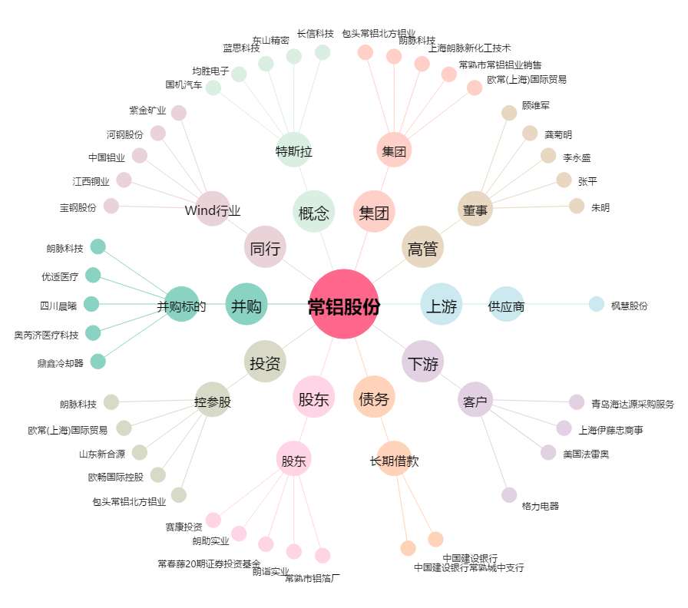
常铝股份[002160.SZ] - 关系概览图

